Лист1
Размер 3,70 х 2,20 х 2,20 м
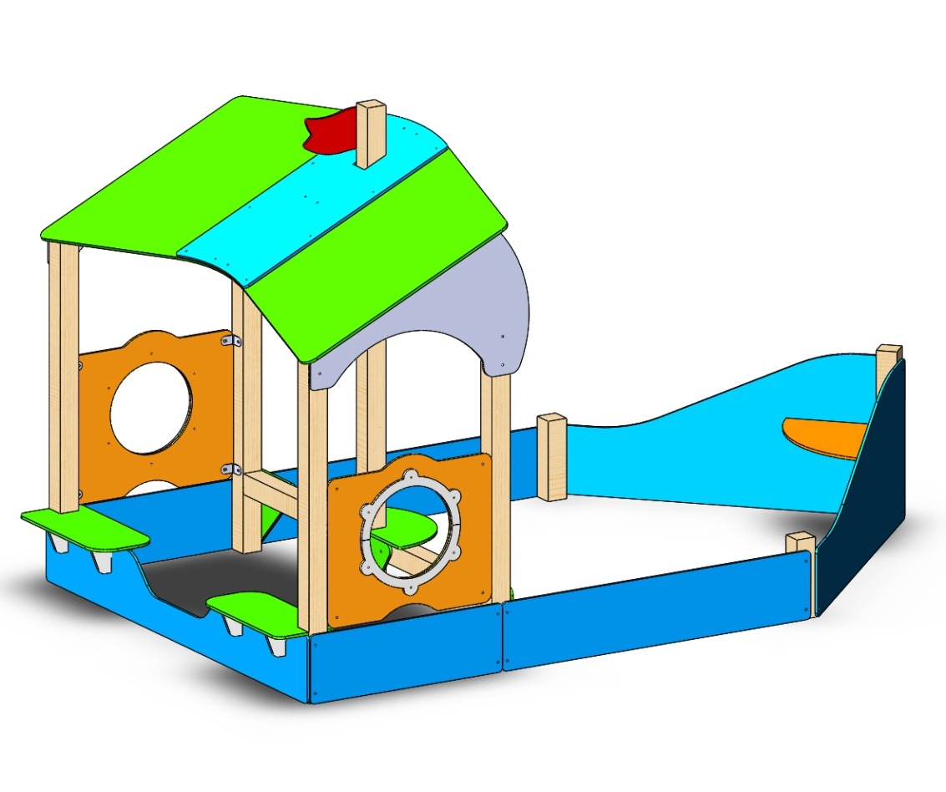 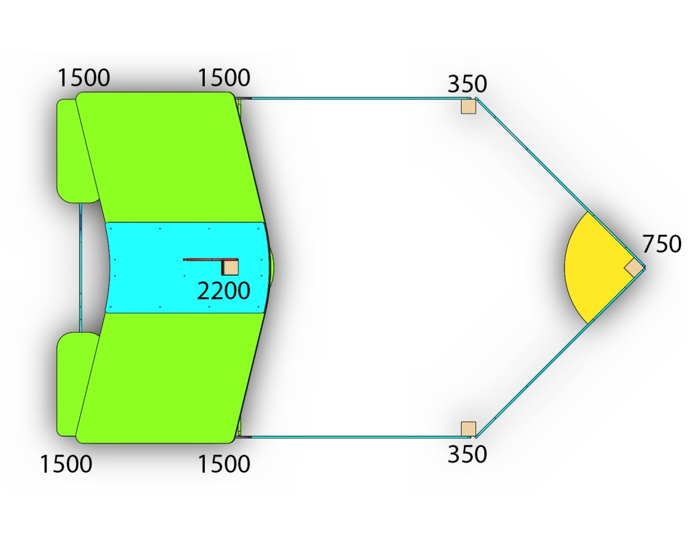 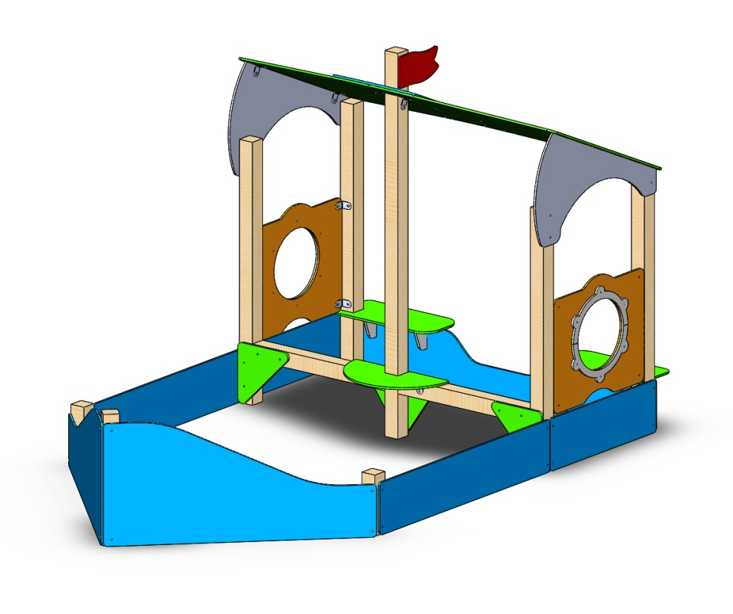
№ п/п | Артикул | Наименование | Кол-во | Изображение | цвет | Длина, м | Ширина, м | Высота, м | Объем, м3 | Заглушка м8-10 (крепеж к столбу) (на 1 комплектующую) | всего м8-10 | Заглушка м6 (крепеж фанеры между собой) | всего м6 | Объем всего
СТОЛБЫ
1 | 0080ДБ | Столб (брус 100х100) 350 мм | 2 |  | тик | 0.35 | 0.1 | 0.1 | 0.003 |  |  |  |  | 0.007
2 | 0041ДБ | Столб (брус 100х100) 750 мм | 1 |  | тик | 0.75 | 0.1 | 0.1 | 0.008 |  |  |  |  | 0.0075
3 | 0008ДБ | Столб (брус 100х100) 1500 мм | 4 |  | тик | 1.5 | 0.1 | 0.1 | 0.015 |  |  |  |  | 0.06
4 | 0026ДБ | Столб (брус 100х100) 2200 мм | 1 |  | тик | 2.2 | 0.1 | 0.1 | 0.022 |  |  |  |  | 0.022
5 | - | Столб (брус 100х100) 910 мм | 2 |  | тик | 0.92 | 0.1 | 0.1 | 0.009 |  |  |  |  | 0.0184
6 | 0013МП | Закладная на столб 100х100 | 8 |  | 7047 | 0.075 | 0.075 | 0.26 | 0.0015 | 3 | 24 |  | 0 | 0.0117
ПАНЕЛИ |  |  |  |  |  |  |  |  |  |  | 0 |  | 0 | 0
7 | 000916 | Корма 1500 песочницы 1.17 1500 x 700 x 21 | 2 |  | 5017 | 1.5 | 0.7 | 0.021 | 0.022 | 4 | 8 |  | 0 | 0.0441
8 | 000917 | Борт 1500 песочницы 1.17 1500 x 300 x 21 | 2 |  | 5017 | 1.5 | 0.3 | 0.021 | 0.009 | 4 | 8 |  | 0 | 0.0189
9 | 000918 | Борт малый песочницы 1.17 950 x 300 x 21 | 2 |  | 5017 | 0.935 | 0.3 | 0.021 | 0.006 | 4 | 8 |  | 0 | 0.011781
10 | 000919 | Задняя часть песочницы 1.17 2121 x 300 x 21 | 1 |  | 5017 | 2.12 | 0.3 | 0.021 | 0.013 | 4 | 4 |  | 0 | 0.013356
11 | 000920 | Панель Люк 1000 1000 x 700 x 21 | 2 |  | 2008 | 0.8 | 0.7 | 0.021 | 0.012 |  | 0 |  | 0 | 0.02352
12 | 000108 | Накладка Панели Люк 800 480 x 275 x 15 | 4 |  | 7047 | 0.55 | 0.1 | 0.015 | 0.001 |  | 0 | 3 | 12 | 0.0033
13 | 000921 | Держатель крыши корабля 1.17 1103 x 606 x 21 | 2 |  | 7047 | 1.064 | 0.634 | 0.021 | 0.014 | 3 | 6 |  | 0 | 0.028332192
14 | 000922 | Крыша корабля 1.17 1100 x 1341 x 15 | 2 |  | 6018 | 1.1 | 1.339 | 0.015 | 0.022 |  | 0 |  | 0 | 0.044187
15 | 000923 | Соединитель на крышу корабля 1.17 569 x 1132 x 15 | 1 |  | 5017 | 1.131 | 0.569 | 0.012 | 0.008 | 0 | 0 | 14 | 14 | 0.007722468
16 | 000924 | Столик корабля полукруглый 1.17 325 x 650 x 21 | 1 |  | 6018 | 0.65 | 0.325 | 0.021 | 0.004 | 4 | 4 |  | 0 | 0.00443625
17 | 000925 | Сидушка корабля 1.17 650 x 300 x 21 | 2 |  | 6018 | 0.65 | 0.3 | 0.021 | 0.004 |  | 0 |  | 0 | 0.00819
18 | 000225 | Флаг 6.10 344 x 187 x 21 | 1 |  | 3020 | 0.344 | 0.187 | 0.015 | 0.0010 | 2 | 2 |  | 0 | 0.00096492
19 | 000915 | Столик песочницы 6.08 500 x 500 x 21 | 1 |  | 2008 | 0.35 | 0.35 | 0.021 | 0.0026 |  | 0 |  | 0 | 0.0025725
20 | 000087 | Соединительная косынка домика 1.02 348 x 348 x 15 | 2 |  | 6018 | 0.348 | 0.348 | 0.021 | 0.003 | 4 | 8 |  | 0 | 0.005086368
21 | 000515 | Соединитель центральный 5.21 491 x 345 x 15 | 1 | 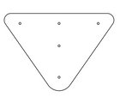 | 6018 | 0.485 | 0.348 | 0.021 | 0.004 | 5 | 5 |  | 0 | 0.00354438
22 | 000926 | Опора под подоконник 220 x 130 x 15 | 4 |  | 7047 | 0.22 | 0.13 | 0.015 | 0.0004 |  | 0 |  | 0 | 0.001716
23 | 0003МП | Уголок крепления фанеры | 38 |  | 7047 |  |  |  |  |  | 0 | 2 | 76 | 0
ЗАГЛУШКИ |  |  |  |  |  |  |  |  |  |  | 0 |  | 0 | 0
24 | П-5.01.01 | Заглушка пластиковая на болт М6 (черные) | 102 |  | Черный | 0.027 | 0.027 | 0.016 | 0.00001 |  | 0 |  | 0 | 0.001189728
25 | П-5.01.02 | Заглушка пластиковая на болт М8-10 (черные) | 77 |  | Черный | 0.036 | 0.036 | 0.023 | 0.00003 |  | 0 |  | 0 | 0.002295216
26 | П-5.01.03 | Заглушка пластиковая на столб 100х100 мм (черные) | 4 |  | Черный | 0.1 | 0.1 | 0.044 | 0.00044 |  | 0 |  | 0 | 0.00176
 |  |  |  |  |  |  |  |  |  |  | 77 |  | 102 | 0.353554022

